메일 보내기
메일 보내기
FLAG | 사번 | 이름 | 보낼 주소 | 파일 주소 | 제목 | 내용
X | 3 | 동길홍 | bdeok35@naver.com | C:\Users\You Young Hyeon\Desktop\급여명세서 폴더\(급여명세서) 동길홍_3.xlsm | 동길홍님의 7월 급여명세서 | 동길홍님의 7월 급여명세서 1
 | 12237057 | 유영현 | bdeok35@naver.com | C:\Users\You Young Hyeon\Desktop\급여명세서 폴더\(급여명세서) 유영현_12237057.xlsm | 유영현님의 7월 급여명세서 | 유영현님의 7월 급여명세서 1
 | 1 | 홍길동 | bdeok35@naver.com | C:\Users\You Young Hyeon\Desktop\급여명세서 폴더\(급여명세서) 홍길동_1.xlsm | 홍길동님의 7월 급여명세서 | 홍길동님의 7월 급여명세서 1

설명서

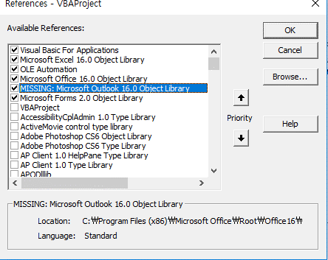

VBE → Tools → References (참조) 클릭하기
리스트 중 Microsoft Outlook xx.0 Object Library 선택 후, OK 버튼
버전은 16이 아니고 다른것 일수도 있습니다.

